Sheet1
年代 | 事件名称 | 事件描述
先秦汉 | 新石器时代 | 河姆渡遗址出土的陶埙，距今已有七千年历史，埙，源于新石器时期，已有7000余年的历史，是世界上最古老的乐器之一 | 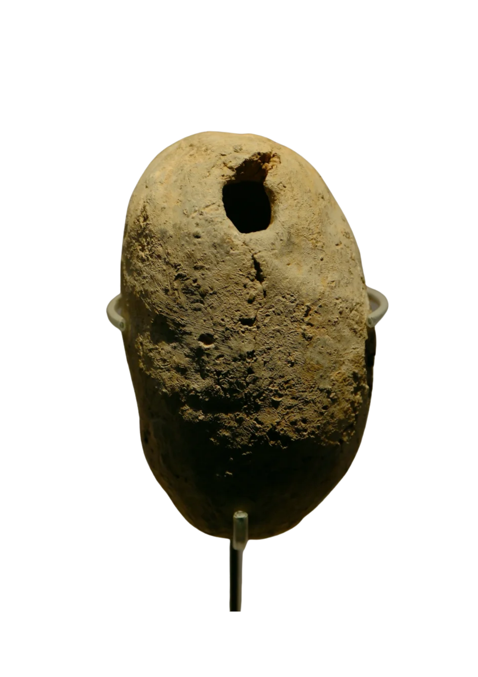 | 河姆渡陶埙 浙江省博物馆
先秦汉 | 陶埙文物 | 1951年出土于河南省辉县琉璃阁150号墓。三件陶埙一大二小，均为黑陶，平底，大腹，顶部有吹口，腹上有五个音孔。吹奏时，依按孔不同可发出不同音阶 | 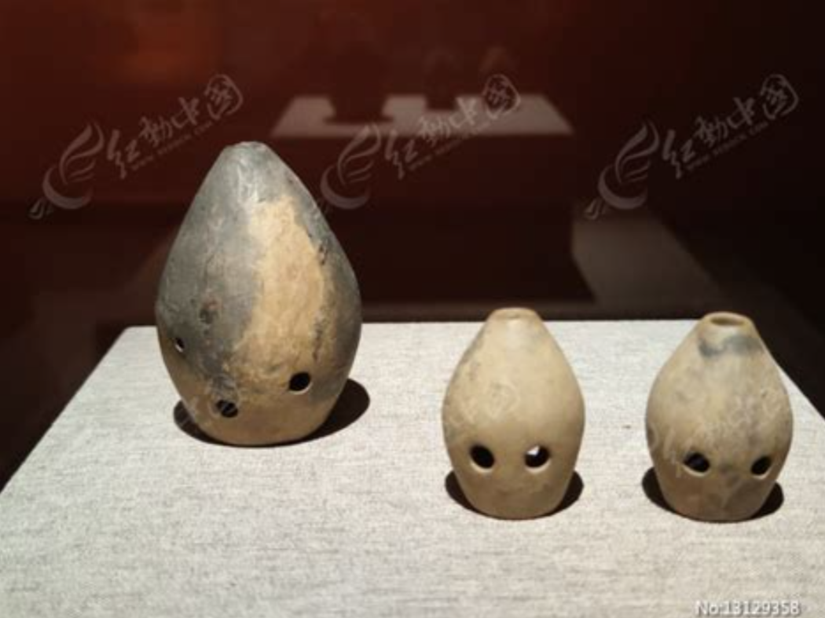 | 琉璃阁陶埙【商】国家博物馆
先秦汉 | 仰韶文化陶埙 | 河北省文物局 邢台市文物管理处发现的小里村仰韶文化遗址出土的陶埙形制独特，为研究我国音乐发展史提供了实物证据 | 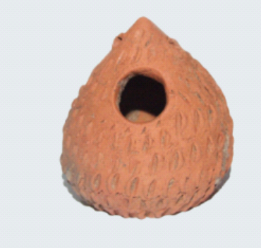 | 仰韶陶埙
先秦汉 | 《诗经·小雅》："伯氏吹埙，仲氏吹篪"埙与篪常被并举，象征兄弟和谐与礼乐秩序，说明它在先秦已具有审美和伦理意涵。 | 此后埙与篪常被并举，象征兄弟和谐与礼乐秩序，埙在先秦已具有审美和伦理意涵。 | 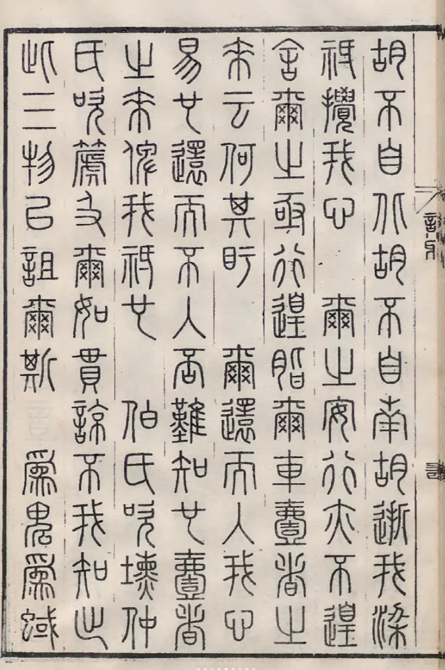 | 《诗经·小雅》："伯氏吹埙，仲氏吹篪"
唐 | 唐代陶埙进入玩具、民间娱乐与乐器交界 | 唐代陶瓷工艺发达，埙既可作为吹奏器，也可能以儿童玩具、民间小乐器形态出现（埙哨）。 | 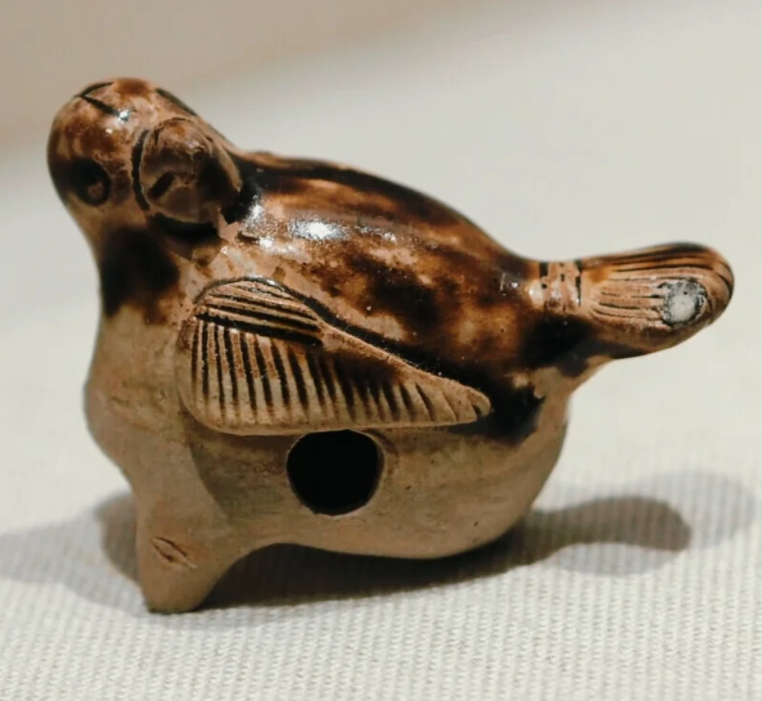 | 长沙窑青釉鸟形哨（唐）湖南博物院
清 | 保护传承 | 清代后期埙逐渐衰落，现为非物质文化遗产保护对象 | 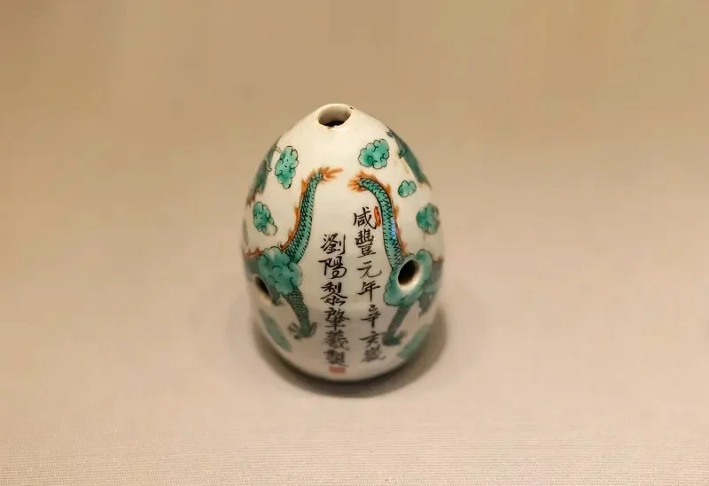 | 双龙戏珠纹瓷埙【清】云南博物馆

